シーケンス図_リハビリ完了top画面を開く
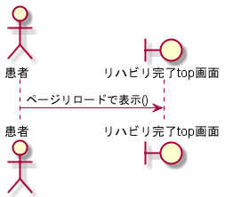
シーケンス図 | システム名称 | わくりは！ | 改訂日 | 2022-11-04
 |  |  | 改訂者 | 藤嶋

シーケンス図_経験登録照画面を開く
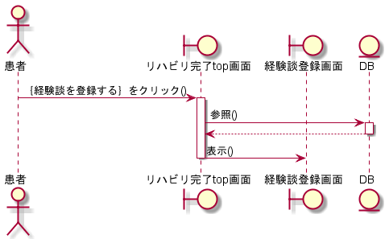
シーケンス図 | システム名称 | わくりは！ | 改訂日 | 2022-11-04
 |  |  | 改訂者 | 藤嶋

シーケンス図_経験談参照画面を開く
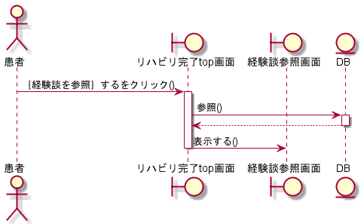
シーケンス図 | システム名称 | わくりは！ | 改訂日 | 2022-11-04
 |  |  | 改訂者 | 藤嶋

シーケンス図_経験談編集画面を開く
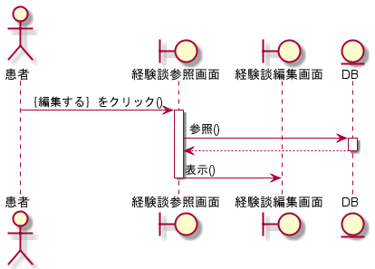
シーケンス図 | システム名称 | わくりは！ | 改訂日 | 2022-11-04
 |  |  | 改訂者 | 藤嶋

シーケンス図_経験談を登録する
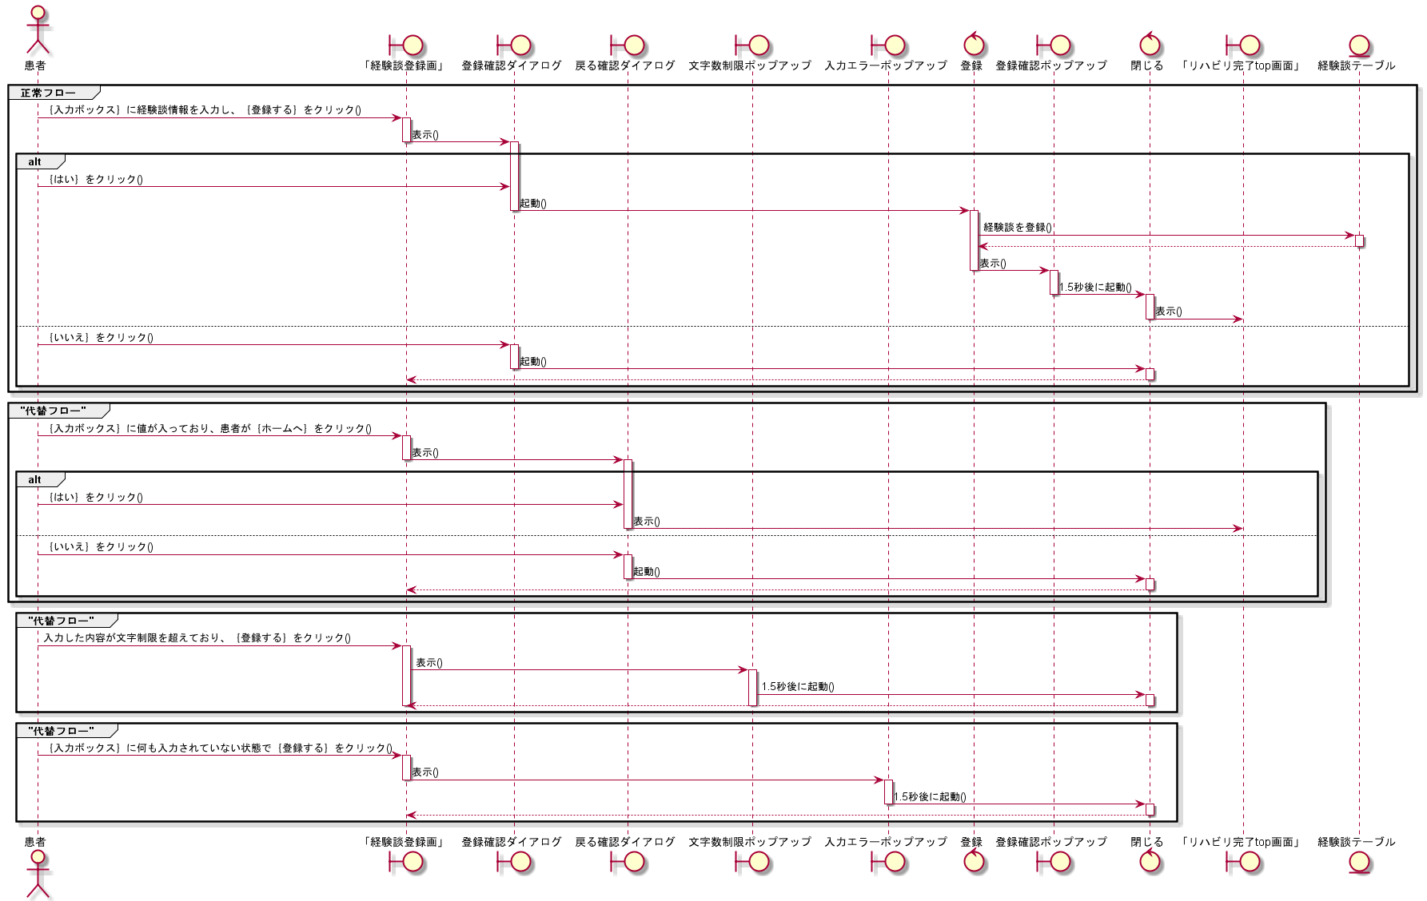
シーケンス図 | システム名称 | わくりは！ | 改訂日 | 2022-11-04
 |  |  | 改訂者 | 藤嶋

シーケンス図_経験談を編集する
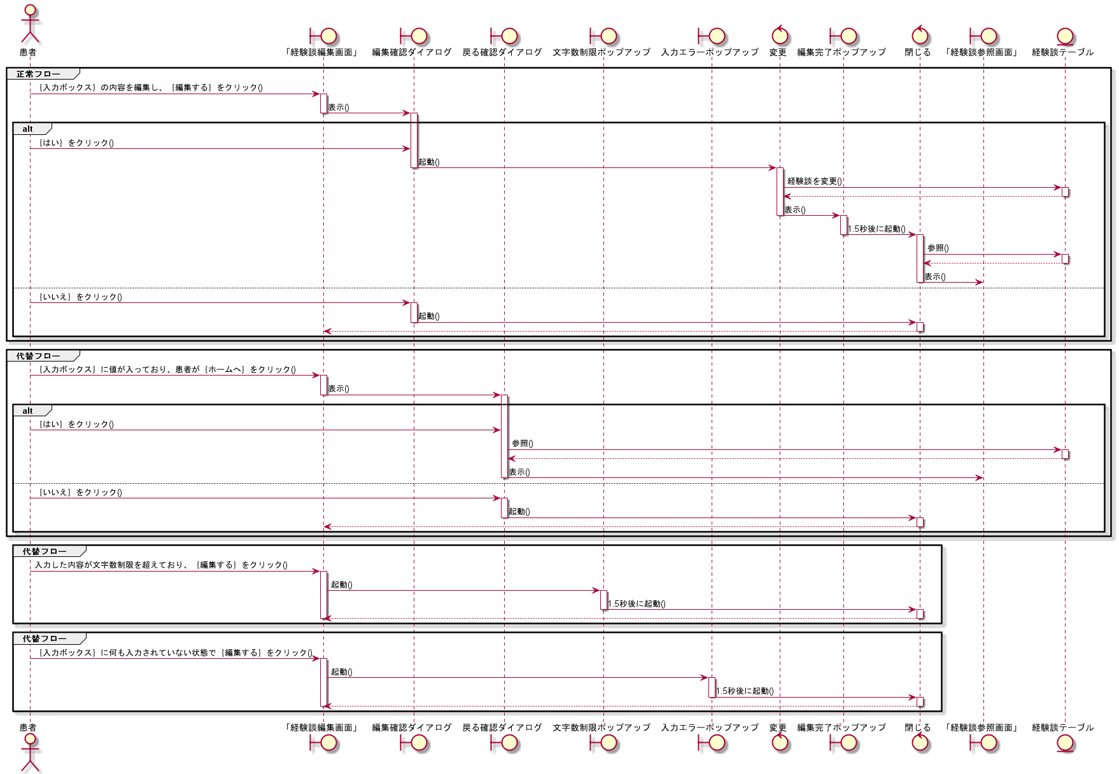
シーケンス図 | システム名称 | わくりは！ | 改訂日 | 2022-11-04
 |  |  | 改訂者 | 藤嶋

